Graphique 1
GRAPHIQUE 1 – Effort de recherche des entreprises entre 2010 et 2021(p) (en % du PIB)

 | Tableau source | 2011 | 2012 | 2013 | 2014 | 2015 | 2016 | 2017 | 2018 | 2019 | 2020 | 2021 (p)
 | Dépenses intérieures de R&D des entreprises | 1.40 | 1.44 | 1.44 | 1.45 | 1.44 | 1.45 | 1.44 | 1.44 | 1.45 | 1.52 | 1.45

p : données provisoires.
Champ : ensemble des entreprises localisées en France.
Sources : Insee, PIB ; MESR-Sies, enquête R&D auprès des entreprises.

Graphique 2
GRAPHIQUE 2 – Effectif de R&D et proportion de chercheurs en 2021(p) |  | Part des chercheurs (%)
 |  | Chercheurs | Personnels de | Total | % chercheurs
 |  | en ETP | soutien en ETP | en ETP
 | Corse | 114 | 162 | 277 | 41%
 | Drom | 465 | 316 | 781 | 60%
 | Centre-Val de Loire | 3,784 | 3,371 | 7,155 | 53%
 | Normandie | 5,496 | 3,899 | 9,395 | 59%
 | Bourgogne-Franche-Comté | 5,241 | 4,403 | 9,643 | 54%
 | Grand Est | 7,536 | 3,258 | 10,794 | 70%
 | Bretagne | 6,397 | 5,448 | 11,845 | 54%
 | Hauts de France | 7,027 | 5,127 | 12,153 | 58%
 | Pays de la Loire | 7,325 | 5,120 | 12,445 | 59%
 | Nouvelle Aquitaine | 9,917 | 6,278 | 16,195 | 61%
 | Provence-Alpes Côte d'Azur | 13,323 | 5,436 | 18,760 | 71%
 | Occitanie | 22,091 | 9,168 | 31,259 | 71%
 | Auvergne-Rhône-Alpes | 29,548 | 17,996 | 47,544 | 62%
 | Île-de-France | 88,320 | 26,468 | 114,788 | 77%

p : données provisoires ; ETP : équivalent temps plein.
Champ : ensemble des entreprises localisées en France.
Source : MESR-Sies, enquête R&D auprès des entreprises.

Carte 1
CARTE 1 – Dépenses intérieures de R&D des entreprises par région en 2021 (p) - France métropolitaine

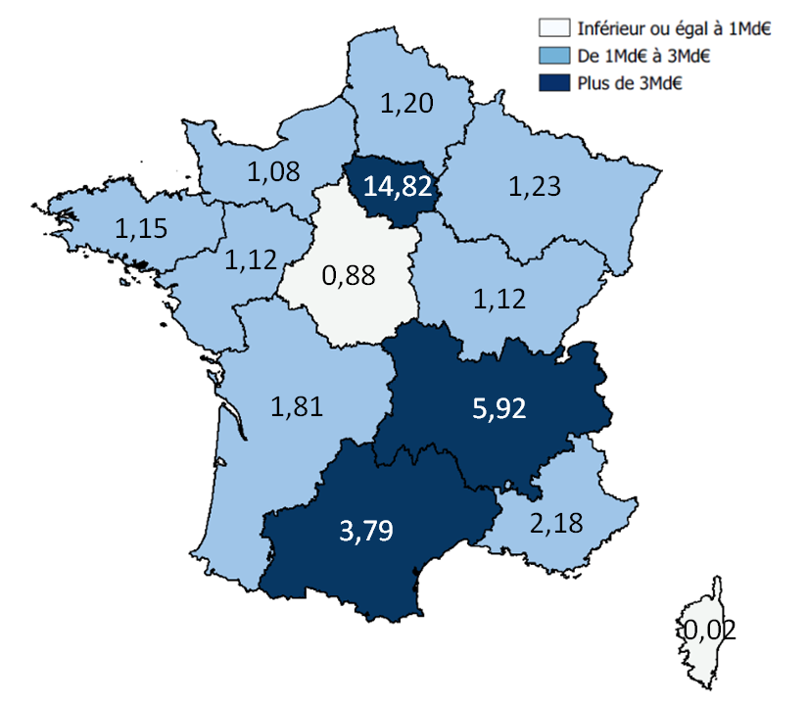

 | REGIONS | Dirde 2021(p) en Md€
 | Ile-de-France | 14.82
 | Auvergne-Rhône-Alpes | 5.92
 | Occitanie | 3.79
 | Provence-Alpes Côte d'Azur | 2.18
 | Nouvelle Aquitaine | 1.81
 | Grand Est | 1.23
 | Hauts de France | 1.20
 | Bretagne | 1.15
 | Bourgogne-Franche-Comté | 1.12
 | Pays de la Loire | 1.12
 | Normandie | 1.08
 | Centre-Val de Loire | 0.88
 | Drom | 0.05
 | Corse | 0.02

p : données provisoires.
Champ : ensemble des entreprises localisées en France.
Source : MESR-Sies, enquête R&D auprès des entreprises.

